상품제안서
머레이 10000mAh 온도표시 스톤 손난로 보조배터리 | 상품코드: F21125

 |  |  |  |  |  |  | 02-412-0044 | www.easy1.co.kr
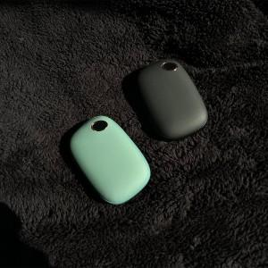 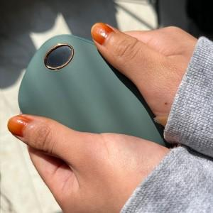 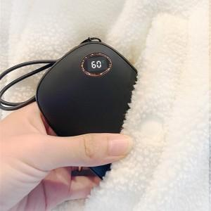

【상세/제작정보】

【인쇄/포장옵션】 | 실크 / 포장지포장

【공급단가】 | 수량 | 100~ | 300~ | 500~ | 1,000~ | 3,000~
*VAT별도 | 단가 | 24,500원 | 24,200원 | 23,500원 | 22,700원 | 21,800원

【상품 URL】 | https://dev.easy1.co.kr:443/src/goods_detail.php?gdno=21125

